351
Спрос | янв | фев | мар | апр | май | июн | июл | авг | сен | окт | ноя | дек
Месяц | 100 | 500 | 800 | 1000 | 600 | 1000 | 1000 | 800 | 700 | 500 | 400 | 400

 | Dв год = | 7800 |  | Стоимость = |  | 1560000 |  | Полные издержки = |  | 1740000
Себестоимость= |  | 200 |  | Издержки заказа = |  | 20000
Издержки хранения = |  | 15

Месяц | Спрос | Лот |  | Остатки | Издержки хранения | Издержки заказа | Полные издержки
янв | 100 | 600 | 1 | 500 | 7500 | 20000 | 27500 | -99400
фев | 500 | 0 | 0 | -1.9326762413E-12 | -2.8990143619E-11 | 0 | 27500 | 0
мар | 800 | 800 | 1 | -1.3642420527E-12 | -2.046363079E-11 | 20000 | 47500 | -99200
апр | 1000 | 1600 | 1 | 600 | 9000 | 20000 | 76500 | -98400
май | 600 | 0 | 0 | -1.1368683772E-12 | -1.7053025658E-11 | 0 | 76500 | 0
июн | 1000 | 2000 | 1 | 1000 | 15000 | 20000 | 111500 | -98000
июл | 1000 | 0 | 0 | -1.1368683772E-12 | -1.7053025658E-11 | 0 | 111500 | 0
авг | 800 | 1500 | 1 | 700 | 10500 | 20000 | 142000 | -98500
сен | 700 | 0 | 0 | -1.1368683772E-12 | -1.7053025658E-11 | 0 | 142000 | 0
окт | 500 | 1300 | 1 | 800 | 12000 | 20000 | 174000 | -98700
ноя | 400 | 0 | 0 | 400 | 6000 | 0 | 180000 | 0
дек | 400 | 0 | 0 | -1.5916157281E-12 | -2.3874235922E-11 | 0 | 180000 | 0
 | 7800 | 7800 |  |  | 60000 | 120000
 |  |  |  |  |  |  | 180000

 |  |  |  |  |  |  | b= издержки 180000

с. если мы скупим весь годовой заказ, мы получим меньшую прибыль

d.Изменит, они увеличатся

357.1
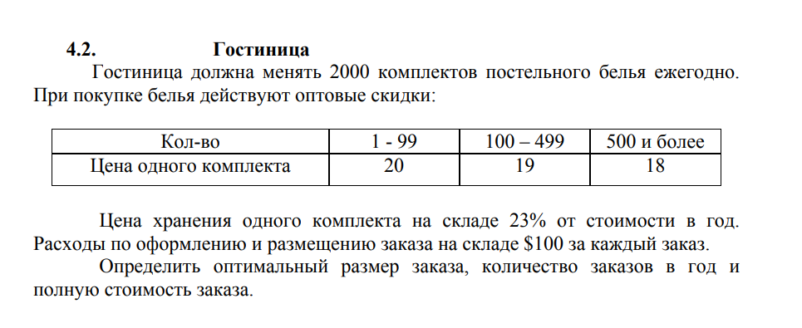

h | S | D
38% | 100 | 2000

Порог скидки | 99 | 499 | 1000000
мин | 1 | 100 | 500
Цена | 20 | 19 | 18
EOQ | 229.41573387 | 235.37557658 | 241.8254167
Q | 99 | 235.37557658 | 500
TH | 376.2 | 849.70583145 | 1710
TS | 2020.2020202 | 849.70583145 | 400
T | 2396.4020202 | 1699.4116629 | 2110
TS+T | 42396.40202 | 39699.411663 | 38110

Закупаем партии по 500, и продаем по 38110

357.2
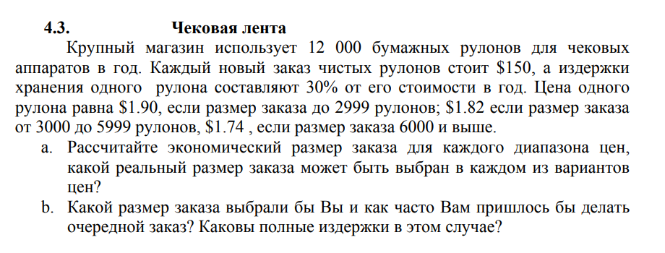

h | S | D
30% | 150 | 12000

Порог скидки | 2999 | 5999 | 100000
мин | 1 | 3000 | 6000
Цена | 1.9 | 1.82 | 1.74
EQQ | 2513.1234498 | 2567.7629551 | 2626.1286572
Q | 2513 | 3000 | 6000
Число заказов | 4.7751691206 | 4 | 2
TH | 716.205 | 819 | 1566
TS | 716.27536809 | 600 | 300
T | 720.98016912 | 823 | 1568
T+TC | 23516.275368 | 22440 | 21180
a.В 1 пять заказов, во 2 четыре, в 3 два заказа

b. Последний заказ, Так более выгодно изза издержек

358
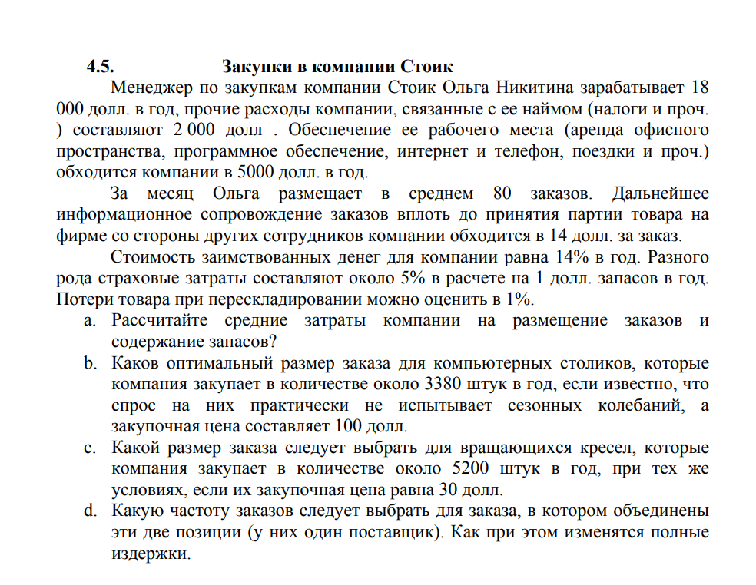

ЗП | 18000
ПР | 2000
ОР | 5000
Заказов в месяц | 80
Цена зв заказ | 14
Стоимость денег компании | 0.14
Страховые | 0.05
Потери | 0.01
Размер заказа | 3380
Закупочная цена | 100
Размер заказа | 5200
Закупочная цена | 30
Цена за хранение | 4.2
a. | 38440
b. | 401
с. | 272
d. | 728

362
h | S | D
70 | 9000 | 200

Порог скидки | 9.99 | 49.99 | 99.99 | 1000000
мин | 1 | 10 | 50 | 100
Цена | 7 | 6.3 | 5.87 | 5.46
EOQ | 85.714285714 | 90.350790291 | 93.601580008 | 97.052317212
Q | 10 | 50 | 94 | 100
Число заказов | 20 | 4 | 2.1276595745 | 2
TH | 2450 | 11025 | 19312.3 | 19110
TS | 180000 | 36000 | 19148.93617 | 18000
T | 2470 | 11029 | 19314.42766 | 19112
T+TS | 181400 | 37260 | 20322.93617 | 19092

а. Заказ больше 2 вагонов, помогает минимизировать затраты 19092

b.Лучше два и больше, тогда мы берем 2 заказа в год

